Hoja1
1874 | 1875 | 1876 | 1877 | 1878 | 1879 | 1880 | 1881 | 1882 | 1883 | 1884 | 1885 | 1886 | 1887 | 1888 | 1889 | 1890 | 1891 | 1892 | 1893 | 1894 | 1895 | 1896 | 1897 | 1898 | 1899 | 1900 | 1901 | 1902 | 1903 | 1904 | 1905 | 1906 | 1907 | 1908 | 1909 | 1910 | 1911 | 1912 | 1913 | 1914 | 1915 | 1916 | 1917 | 1918 | 1919 | 1920 | 1921 | 1922 | 1923 | 1924 | 1925 | 1926 | 1927 | 1928 | 1929 | 1930 | 1931
 | ALFONS XII |  |  |  |  |  |  |  |  |  |  | REGÈNCIA DE MARIA CRISTINA |  |  |  |  |  |  |  |  |  |  |  |  |  |  |  |  | ALFONS XIII

Fets importants addicionals (1886-1902);
Pacte d'El Prado (1886)
Mort d'Alfons XII (1886)
Acta de Loredan (1886)
Llei d'associacions (1887)
Exposició Universal de Barcelona (1888)
Abolició de l'esclavitud (1888)
Fundació de la UGT (1888)
Codi Civil (1890)
Sufragi Universal (1890)
Fets importants addicionals (1903-1915);
Creació Unión Republicana (1903)
Llei del descans dominical (1904)
Incidents del Cu-Cut (1905)
Conferència d'Algesires (1906)
Solidaritat Catalana (1906)
Nova Llei Electoral (1907)
Partido Radical (1908)
Derrota al barranc del Llop (1909)
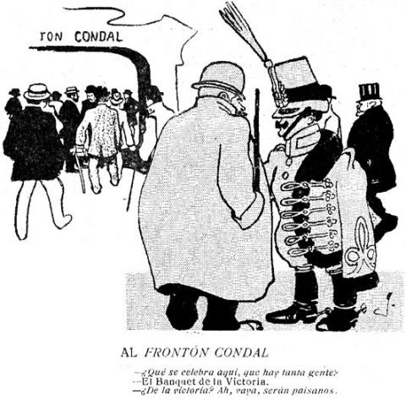
La redacció del ‘¡Cu-Cut!’, una revista satírica i humorística catalana que va ser assaltada per oficials de l’exèrcit espanyol, quan un acudit va acudit va indignar enormement l’oficialitat.
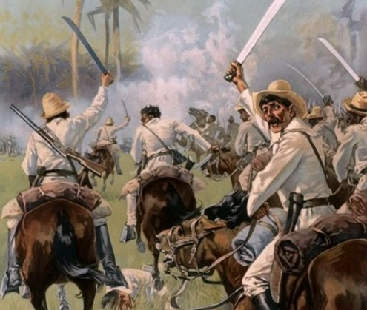

La Primera Guerra Mundial va marcar el primer gran conflicte internacional del segle XX. L'assassinat de l'arxiduc Francisco Fernando, hereu de la corona austrohongaresa, i de la seva esposa, l'arxiducesa Sofia, a Sarajevo el 28 de juny de 1914, va donar inici a les hostilitats, que van començar a l'agost de 1914, i van continuar en diversos fronts durant els quatre anys següents.
El pistolerisme va ser una lluita armada que va tenir lloc a Barcelona entre obrers anarcosindicalistes i faccions organitzades per la patronal, els anomenats Sindicats Lliures.
Durant aquest període es van produir 424 morts per assassinat, principalment d’obrers, patrons, advocats i mercenaris, etc.
L'abril del 1923, el govern de Garcia Prieto va intentar reformar la constitució, sense èxit. Les Corts, el Rei, l'exèrcit i l'església s'hi van oposar. A partir d'això, el capità general de Catalunya, Miguel Primo de Rivera, va impulsar un cop d'Estat Militar.
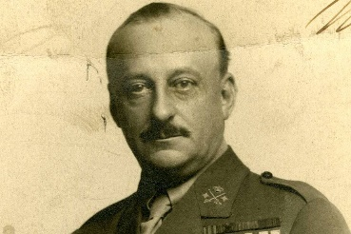
 |  |  |  |  |  |  |  |  |  |  |  |  |  |  |  |  |  |  |  |  |  |  |  |  |  |  |  |  |  |  |  |  |  |  |  |  |  |  |  |  | PRIMERA GUERRA MUNDIAL |  |  |  | PISTOLERISME |  |  |  | DICTADURA DE PRIMO DE RIVERA |  |  |  |  |  |  |  | PERÍODE
GUERRA DELS DEU ANYS |  |  |  |  | G.CHIQUITA |  |  |  |  |  |  |  |  |  |  |  |  |  |  |  | GUERRA DE CUBA I FILIPINES |  |  |  |  |  |  |  |  |  |  |  |  |  |  |  |  |  |  |  |  |  |  |  |  |  |  |  |  |  |  |  |  |  |  |  | CONSTITUENT
Guerra dels Deu Anys o com se'l coneix també Guerra Gran o Guerra del 68 (1868-1878). Va ser la primera de les tres guerres d'independència ocorregudes a Cuba a la segona meitat del segle XIX amb l'objectiu d'aconseguir la independència de la colònia sobre la metròpoli espanyola.
El 24 d'agost de 1879 s'inicia l'anomenada Guerra Chiquita, dirigida pel major general Calixto García i altres patriotes, com una clara indicació que la Pau del Zanjón no havia estat el darrer capítol de la lluita dels cubans per alliberar-se del colonialisme espanyol.
El conflicte es va iniciar el 24 de febrer de 1895 en un aixecament simultani de trenta-cinc localitats cubanes, l'anomenat Crit de Baire, i va finalitzar a l'agost de 1898, després de l'entrada dels Estats Units al conflicte i la consegüent derrota espanyola.
El tractat de París, del 10 de desembre de 1898, va obligar a Espanya a concedir la independència a Cuba ia cedir Puerto Rico, Filipines i Guam als Estats Units, que es va convertir en una potència colonial.
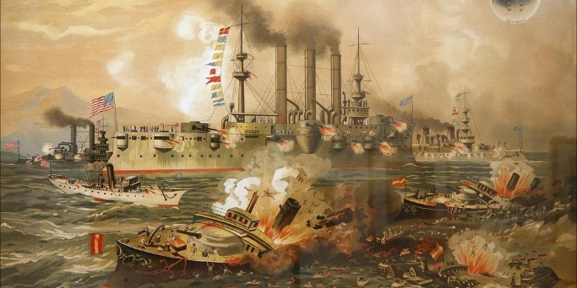
El 14 d'abril de 1931 es proclamava la Segona República espanyola en un ambient d'eufòria. Alfons XIII havia abandonat el país i semblava arribat el moment per a que la república arreglés tot allò que la monarquia (amb la Dictadura de Primo de Rivera inclosa) no havia pogut solucionar.
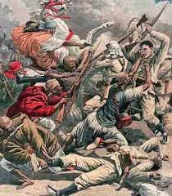

El desastre del barranc del Llop fou una greu derrota militar en la lluita contra els grups armats (harques) de les cabiles (subtribus). On l'exèrcit va perdre un gran nombre de soldats.
 |  |  |  |  |  |  |  |  |  |  |  |  |  |  |  |  |  |  |  |  |  |  |  |  |  |  |  |  |  |  |  |  |  |  |  |  |  |  |  |  |  |  |  |  |  |  |  |  | DIRECTORI MILITAR |  |  | DIRECTORI CIVIL
Alfons XIII va nomenar Primo de Rivera president del nou govern, conegut com Directori, integrat únicament per militar.
Primeres Mesures:
-Declarar Estat de Guerra
-Suspensió de la Constitució
-Dissolució del Parlament
-Il·legalització dels partits polítics i organitzacions obreres
-Prohibir l'ús de símbols catalanistes i restingir les llengues autòctones
Es va establir un directori format també per civils, com per exemple Calvo Sotelo i Eduard Aunós, presidits per Primo de Rivera.
Aquesta transformació va mostrar que la Dictadura no seria transitòria, i Primo de Rivera volia consolidar el poder.
El directori civil va dur a terme una reorganització de les institucions de l'Estat seguint el model corporatiu implementat a Itàlia.
Es va crear una nova formació política, Unión Patriótica. Volia ser l'instrument polític del nou règim, havia de proporcionar una base socialque donés suport a les seves decisions.
Somatén: Força armada creada a partir de ciutadans, donava suport a l'exèrcit i policia.

GOVERNS |  |  |  |  |  |  |  |  |  |  |  |  |  |  |  |  |  |  |  |  |  |  |  |  |  |  |  |  |  |  |  |  |  |  |  |  |  |  |  |  |  |  | GOVERNS INESTABLES
 | Cánovas |  |  |  |  |  | Liberals |  |  | Cánovas |  | Liberals |  |  |  | Cánovas |  |  | Liberals |  | Cánovas |  |  | Liberals | Silvela |  | Liberals | Maura i Silvela |  |  | Liberals |  | Maura |  |  | Liberals |  |  |  | Dato | Liberals |  | Dato | G. Prieto | Liberals | Maura i Dato |  | Liberals
 | Conservadors |  |  |  |  |  | Sagasta |  |  | Conservadors |  | Sagasta |  |  |  | Conservadors |  |  | Sagasta |  | Conservadors |  |  | Sagasta | Conservadors |  | Sagasta | Conservadors |  |  | Montero i Moret |  | Conservadors |  |  | Moret i Canalejas |  |  |  | Conservador | G.Prieto |  | Conservador | Maura |  | Conservadors |  | G.Prieto
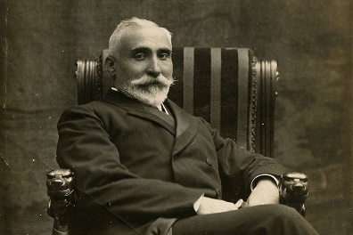
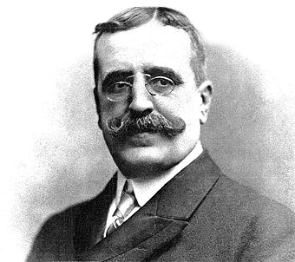
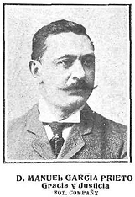
Entre 1917 i 1923 hi va haver 14 governs diferents, cap va durar més de 14 mesos. Aquests governs sovint no tenien prou majoria per tirar endevant els seus projectes.


Fets importants addicionals (1875-1885);
Arribada d'Alfons XII a Espanya (1875)
Constitució (1876)
Supressió del règim floral a les provincies basques (1876)
Fundació PSOE (1879)
Fundació del Centre Català (1882)
Revoltes Republicanes (1883)
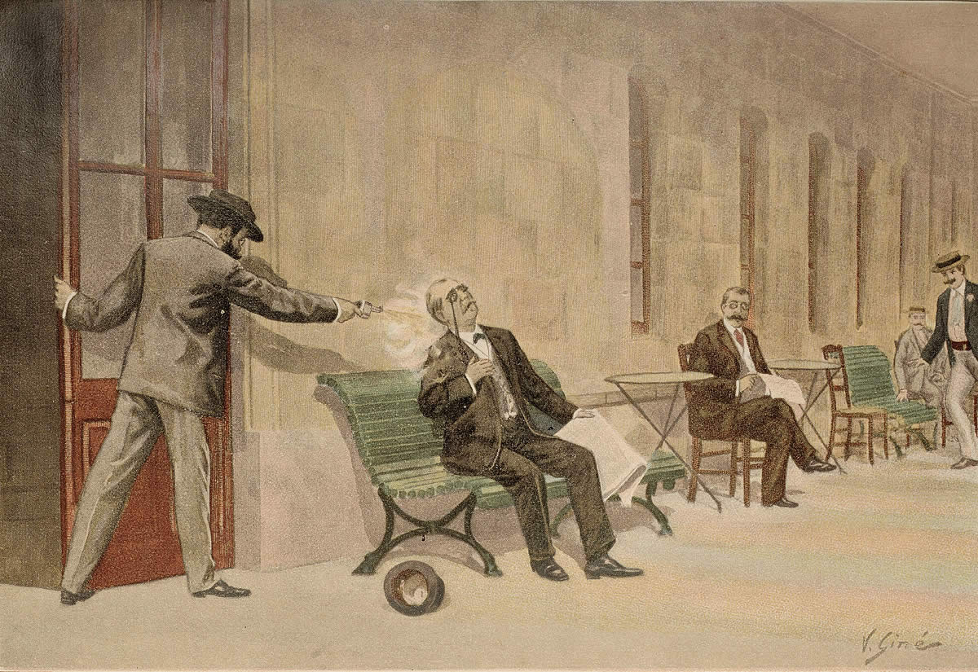
3a GUERRA CARLINA
Després de la proclamació de la Primera República Espanyola al febrer de 1873, molts monàrquics isabelins es van passar al bàndol carlí, augmentant amb la insurrecció cantonalista. El pronunciament d'Arsenio Martínez Campos el 29 de desembre de 1874, que va conduir la restauració de la dinastia caiguda el 1868 a la persona d'Alfons XII, van contribuir a restar forces als carlins , així com l'acostament al Vaticà del Govern espanyol.
Fets importants addicionals (1886-1902);
Aranzel Cánovas (1891)
Fundació LLiga Filipina (1892)
Fundació del Partido Revolucionario Cubano (1893)
Fundació del PNB (1895)
Autonomia Cubana (1897)
Assasinat de Cánovas (1897)
Guerra Hispano-estatunidenca (1898)
Agost de 1897
El cap de govern, el conservador Cánovas del Castillo, és assassinat per l’anarquista italià Michele Angiolillo

 |  |  |  |  |  |  |  |  |  |  |  |  |  |  |  |  |  |  |  |  |  |  |  |  |  |  |  |  |  |  |  |  |  |  |  |  |  |  |  |  |  |  |  |  | TRIENNI BOLXEVIC
Mobilitzacions al Sud d'Espanya. S'exigia el repartiment de terres per als pagesos, seguint l'exemple de la Revolució Russa.
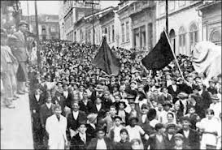
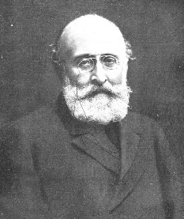
Fets Importants addicionals;
-Supressió de la Mancomunitat Catalana.
-Desembarcament d'Alhucemas.
-Creació Estatut Provincial.

Fets importants addicionals (1916-1923);
Juntes de defensa (1916)
Assemblea de Parlamentaris (1917)
Vaga General (1917)
Partit Republicà Català (1917)
Vaga La Canadenca (1919)
Sindicat Lliure (1919)
Fundació del PCE (1921)
Assassinat de Dato (1921)
Desastre d'Annual (1921)
Acció Catalana (1922)
Estat Català (1922)
Assasinat de Salavador Seguí (1923)
Unió Socialista de Catalunya (1923)
CATALANISME ( ORÍGENS I CONSOLIDACIÓ) |  |  |  |  |  |  |  |  |  |  |  |  |  |  |  |  |  |  |  |  |  |  |  |  |  |  |  |  |  |  |  |  |  |  |  |  |  |  |  |  |  |  |  |  |  |  | GUERRA DEL MARROC
La intervenció al Marroc va ser al única actuació exterior i militar del regnat d'Alfons XIII.
Es va iniciar amb els acords hispano-francesos establerts entre 1902 i 1912 per repartir-se el territori del Marroc.
La raó d’aquest interès per un territori que, a priori, tenia pocs atractius s’ha de situar en el desig de l’exèrcit de recuperar alguna cosa del prestigi perdut en 1898, i pel descobriment de rics jaciments de minerals que van interessar a alguns grups d’inversors espanyols.
El 12 de novembre del 1912 l'anarquista Manuel Pardiñas assassinava el president del Govern, José Canalejas i Méndez, mentre mirava l'aparador de la llibreria San Martín, a la Porta del Sol de Madrid.
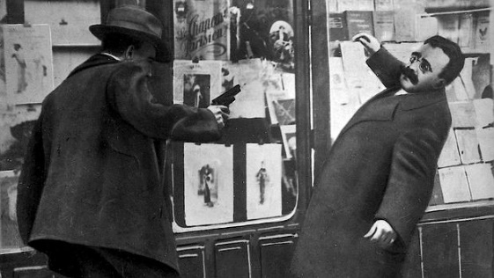
FEDERALISTES |  |  |  |  |  | PROGRESSISTES |  |  |  |  |  |  |  |  |  | CONSERVADORS
Fets importants addicionals (1903-1915);
Setmana Tràgica (1909)
Fundació CNT (1910)
Unió Federal Nacionalista Republicana (1910)
Ley del Candado (1910)
Protectorat al Marroc (1913)
Assassinat de Canalejas (1913)
Constitució de la Mancomunitat Catalana (1914)
Fets importants (1880-1889);
Lliurament del Memorial del Greuges (1885)
Almirall publica Lo catalanisme (1886)
Desapareix el Centre Català (1887)
Formació de la Lliga de Catalunya (1887)
Missatge a la Reina Regent (1888)
Defensa el manteniment del dret civil català (1889)
Fets importants (1890-1901);
Constitució de la Unió Catalanista (1891)
Josep Torras i Bages publica La tradició catalana (1892)
Bases de Manresa (1892)
Desastre del 98, El catalanisme com a regeneracionisme (1898)
Tancament de caixes (1899)
Creació de la Unió Regionalista (1899)
Fundació del Centre Nacional Català (1900)
Creació de la Lliga Regionalista (1901)
Triomf de la Lliga Regionalista a Barcelona (1901)
Fets importants (1870-1880);
Pacte de Tolosa (1869)
La Jove Catalunya (1870)
La Renaixensa (1871)
Las nacionalidades de Pi i Margall (1877)
Diari Català (1879)
1r Congrés Catalanista (1880)
Partit Republicà Democràtic Federal (1868-1874)
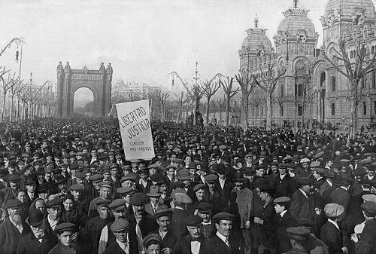
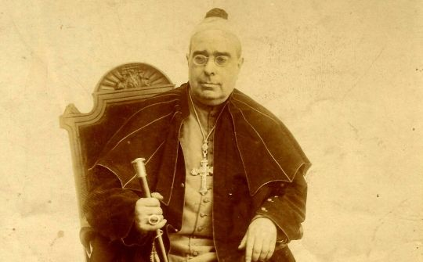

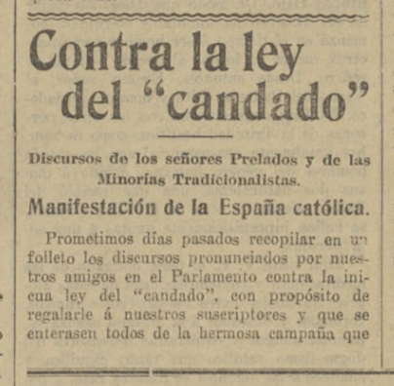
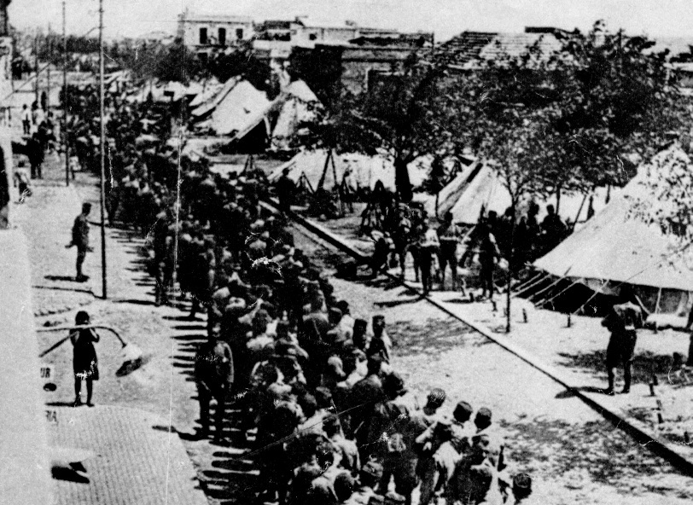

"Ley del candado" és el terme col·loquial, que també utilitza la historiografia, per designar una llei de desembre de 1910, promoguda pel president del Consell de Ministres espanyol, José Canalejas, que prohibia durant dos anys l'establiment de noves ordres religioses a Espanya.

Josep Torras i Bages defensa que el sentiment identitari d’una persona per la seva terra i pàtria, es basa totalment en l’amor regional, arrelat per la religió. Per Torras i Bages el cristianisme ha fet possible el regionalisme, ja que Déu és l’únic que pot crear pobles i l’únic també que pot restaurar-los. El regionalisme sense religió no seria res, per aquesta raó Torras i Bages defensa el regionalisme cristià, on el pensament cristià és el complement natural més valuós.
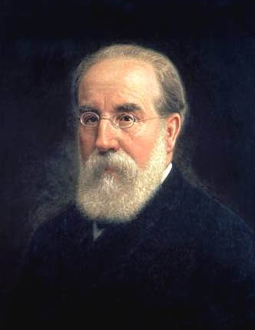
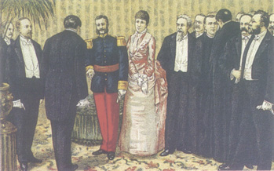
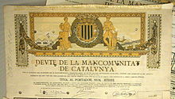

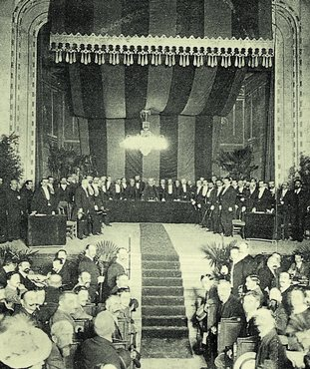
Tancament de caixes (1899)

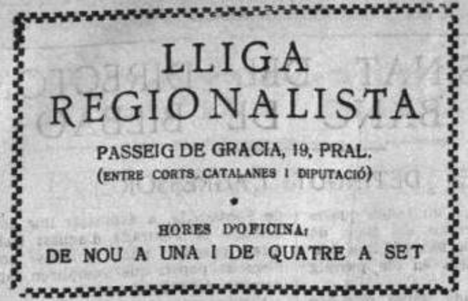
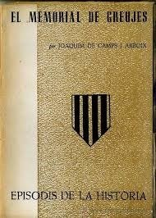

El Memorial de Greuges era el nom amb què es coneixia popularment la "Memoria en defensa de los intereses morales y materiales de Cataluña", que fou adreçada a Alfons XII l'any 1885, a l'estil dels greuges de les antigues Corts catalanes. Li fou lliurat en un acte presidit per Joaquim Rubió i Ors i consistia en una sèrie de reivindicacions polítiques i econòmiques amb motiu del projecte de conveni comercial entre l'Estat espanyol i Gran Bretanya i dels intents d'unificació del dret civil.
Lliurament del Missatge a la Reina Regent, en català, demanant un règim autonòmic per al Principat de Catalunya, impulsat pels regionalistes catalans. El Missatge va implicar la consolidació del lideratge dins el catalanisme de la conservadora Lliga de Catalunya i un pas més en la marginació d'Almirall i del seu molt debilitat Centre Català. En els ambients polítics madrilenys el Missatge va tenir una repercussió molt escassa.
Entitat política catalana constituïda el 6 d’abril de 1914 per la unió de les quatre diputacions provincials catalanes. Fou el resultat d’un llarg procés pel qual Catalunya aconseguí, per primer cop des del 1714, una administració pròpia, per bé que d’atribucions força limitades.

1r Congrés Catalanista (1880)

Francesc Pi i Margall
Lliga Regionalista (1901)

 | SELEPEDIA.COM |  |  |  |  |  |  |  |  |  |  |  |  |  | SELEPEDIA.COM |  |  |  |  |  |  |  |  |  |  |  |  |  | SELEPEDIA.COM |  |  |  |  |  |  |  |  |  |  |  |  |  | SELEPEDIA.COM

 | Maximitza el document d'Excel per poder veure tot el contingut. (A la Dreta) |  |  |  |  |  |  |  |  |  |  |  |  |  |  |  |  |  | Visita Selepedia.com per gaudir de més apunts i exercicis |  |  |  |  |  |  |  |  | Mapa creat per Selepedia.com

